Tarea 1
DANIEL ULISES CHÁVEZ MORALES 49o. Grupo QA Proyecto final
 | Comentario
1. ¿Por qué no se pueden aplicar las prácticas de diseño de pruebas inmediatamente después de recibir los requisitos?
No se pueden aplicar inmediatamente porque aún no conocemosel sistema, su alcance, sus limitaciones, su funcionamiento o aplicación en general, los requisitos iniciales pueden estar incompletos aún, pueden ser no muy especificos o pueden cambiar conforme se vaya requiriendo. Primero debemos analizar los requisitos y hacer preguntas que surgan para aclarar el alcance del sistema y así poder diseñar pruebas correctas y útiles.
2. ¿En qué situaciones pueden existir las clases de equivalencia y los valores límite por separado? Explica tu respuesta y da ejemplos.
Cuando hay diferentes tipos de datos o las reglas que se apliquen en cada caso, hay clases de equivalencia sin valores límite, porque no tienen un rango numérico sino que se agrupan por categorías, por ejemplo: Administrador, cliente, invitado. También hay valores límite que no pertenecen a alguna clase en particular, cuando probamos límites específicos de un rango por ejemplo: Edad, mínima 18 y máxima 50, donde lo importante para las pruebas son los bordes de los límites superior e inferior (17, 18, 50 y 51). No siempre se necesitan ambos, dependerá de si hay categorías o rangos bien definidos de algunos datos.
3. ¿Qué es la equivalencia? ¿Qué es una clase de equivalencia?
Equivalencia: es agrupar datos que se comportan igual para no probar todos, sino solo algunos representativos, por ejemplo: Si un campo acepta números del 1 al 100, no es necesario probar con todos los números, sino tomar una muestra representativa de ese rango (15, 45, 88, por decir algunos) y las pruebas deberían comportarse igual en los casos elegidos. Clase de equivalencia: es cada grupo de datos que tienen el mismo comportamiento, donde si uno funciona o falla, se asume que los demás del grupo también, con el mismo ejemplo anterior, las clases se dividen entre válidas y no válidas, quedando como clase válida los números del 1 al 100, y como clase No válida los números menores de 1 y mayores de 100.
4. ¿Es posible excluir comprobaciones en medio del rango en favor de las comprobaciones en los límites dentro del rango? Explica tu respuesta.
En muchos casos sí es posible, porque con la técnica de valores límite se asume que la mayoría de los errores ocurren en los bordes del rango, no en el centro. Por eso se prioriza probar los límites (mínimo, máximo y sus cercanos). Sin embargo, no siempre se deben excluir completamente las pruebas del centro, ya que podría haber errores en la lógica interna. Por eso, lo ideal es combinar: enfocarse en límites pero incluir al menos un valor representativo del rango.
5. Imagina que debes probar un formulario donde cada campo tiene un validador. El resultado del trabajo del formulario depende de la combinación de datos en los campos. ¿Qué prácticas de diseño de pruebas se deben utilizar y por qué? Explica tu respuesta.
Se deben usar clases de equivalencia, valores límite y pruebas de combinaciones, porque cada campo tiene validaciones propias, así que sirven las clases de equivalencia y los valores límite para probar datos válidos e inválidos en cada uno. Pero como el resultado final depende de cómo se combinan los datos entre varios campos, también se necesitan pruebas de combinaciones para revisar que juntos funcionen correctamente.
6. Explica las formas en las que puedes optimizar la cantidad de pruebas al trabajar con tablas de decisiones. Explica tu respuesta.
Se puede optimizar la cantidad de pruebas con tablas de decisiones desde el inicio así: * Eliminando reglas duplicadas: si varias combinaciones llevan al mismo resultado, se dejan como una sola. * Priorizar casos importantes: enfocarse en los escenarios de mayor riesgo o más frecuentes. * Simplificar la tabla: agrupar condiciones similares para reducir el número de reglas. Así se mantienen buenas pruebas pero sin hacer casos innecesarios a menos que soliciten realizar pruebas en alguna función en específico.
7. Describe las diferencias entre una lista de comprobación y los casos de prueba; proporciona ejemplos de dónde se utilizan ambos.
-Lista de comprobación: Es una lista simple de cosas que se deben verificar, es rápida y flexible, no tiene pasos exactos ni datos específicos. Por ejemplo: Verificar que el botón “Cancelar” funcione. Este tipo de lista o checklist se usa en pruebas cuando ya conoces bien el sistema y requieres revisar que algo en específico esté funcionando correctamente. -Casos de Prueba: Son mas detallados y estructurados, con pasos, datos y resultados esperados, son más formales y se utilizan para repetir pruebas siempre igual. Se susan en pruebas formales, pruebas de regresión y cuando se necesita evidencia clara sobre la prueba y su resultado. Por ejemplo: Paso 1 - Ingresar correo válido Paso 2 - Ingresar contraseña Paso 3 - Dar clic en "Iniciar sesión" Resultado esperado: Inicio de sesión exitoso
8. ¿Cuál es la forma correcta de hacer un informe de errores? ¿Qué elementos de un informe de errores son necesarios? ¿Por qué?
La forma correcta de hacer un informe de errores es clara, ordenada y detallada, para que cualquier persona pueda entender el problema y reproducirlo. Elementos necesarios: -Título: breve y claro sobre el error -Pasos para reproducirlo: qué se hizo exactamente -Resultado esperado: lo que debería pasar -Resultado actual: lo que realmente pasó -Evidencia (capturas o video): para mostrar el error -Entorno: dónde ocurrió (app, navegador, versión, etc.) -Severidad/prioridad: qué tan grave es Si se sigue esta estructura los desarrolladores o otros testers pueden entender rápidamente el problema, reproducirlo en su entorno y asi solucionarlo sin confusiones en caso que aplique.
9. ¿Cuáles son las reglas para escribir un título de informe de errores? ¿Qué pasa si se te ocurre un mal título?
Reglas para escribir un buen título de bug: *Debe ser claro y específico *Describir qué pasa, cuando pasa y dónde pasa el error *Ser corto pero informativo. Si el título es malo o no se comprende correctamente genera confusión, puede que el error no se reproduzca igual o se duplique, hace perder tiempo al equipo de revisión además de que dificulta darle prioridad a resolver el problema.
10. ¿En qué consiste la arquitectura de aplicaciones cliente-servidor? Describe brevemente la funcionalidad de cada elemento.
Consiste en que una aplicación (app o página web) funciona mediante 2 partes que se comunican, la primera es el cliente, ya que es la parte con la que tiene interacción el usuario y es la que envía solicitudes o acciones al servidor y muestra la información en la interfaz del usuario. La segunda parte es el Servidor, quien recibe las solicitudes, las procesa y responde con los datos o resultados requeridos por el usuario.
11. Describe los pasos para procesar la solicitud después de introducir esta URL en la barra de direcciones del navegador: https://google.com.
a) El navegador envía la solicitud (el request) al servidor para cargar la página. b) El servidor procesa la solicitud y prepara la respuesta c) El servidor envía la respuesta regresando al cliente el contenido de la pagina (HTML, CSS, JS) d) El navegador (Cliente) recibe e interpreta los archivos y muestra la página en pantalla
12. ¿Qué es un caché? ¿Por que se necesita? ¿Qué regla se debe seguir cuando se trabaja con un caché en las pruebas?
Es una memoria temporal donde se guardan datos o respuestas para acceder a ellos más rápido después, se necesita principalmente para mejorar el rendimiento del navegador ya que carga más rápido las páginas y reduce el uso del servidor. La regla principal en las pruebas es siempre limpiar o desactivar el caché , ya que de no hacerlo puede mostrar datos antiguos y hacer que parezca que todo funciona bien cuando en realidad hay errores.
13. Responde las preguntas sobre los protocolos HTTP y HTTPS: - ¿Cuál es la diferencia entre HTTP y HTTPS? ¿Cuándo no deberías usar HTTP? - ¿Qué componentes conforman una solicitud HTTP y de qué es responsable cada uno? - ¿Qué métodos HTTP conoces? ¿De qué se encargan? Da ejemplos sobre la aplicación de diferentes métodos. - ¿Qué es un código de respuesta HTTP? ¿Qué códigos existen?
1. Diferencia entre HTTP y HTTPS -HTTP: no es seguro, la información viaja sin cifrar -HTTPS: es seguro, la información va cifrada (SSL/TLS) ¿Cuándo no usar HTTP? Cuando hay datos sensibles, como contraseñas, pagos o información personal.(ej. páginas de bancos o de seguros) 2. Componentes de una solicitud HTTP -URL: indica a dónde se envía la petición -Método: qué acción se quiere hacer (GET, POST, etc.) -Headers (encabezados): información adicional (tipo de contenido, autorización) -Body (cuerpo): datos que se envían (en POST o PUT) 3. Métodos HTTP GET: obtener información, Ejemplo: ver una lista de usuarios POST: crear datos, Ejemplo: registrar un usuario PUT: actualizar datos completos, Ejemplo: editar perfil PATCH: actualizar parcialmente, Ejemplo: cambiar solo el correo DELETE: eliminar datos, Ejemplo: borrar una cuenta 4. El código de respuesta nos indica qué es lo que pasó con la solicitud. Los principales son: 1xx: informativos 2xx: éxito (ej: 200 OK o 201 OK) 4xx: error del cliente (ej: 400 Bad request, 404 No encontrado) 5xx: error del servidor (ej: 500 Error interno)
14. Describe de qué componentes puede consistir una URL. ¿De qué es responsable cada uno?
Una URL está formada por varias partes, y cada una tiene una función: -Protocolo (http/https): indica cómo se va a comunicar el navegador con el servidor (seguro o no). -Dominio (ej: google.com): es la dirección del servidor al que quieres acceder. -Puerto (opcional): indica el canal de comunicación (por ejemplo 80 para HTTP, 443 para HTTPS). -Ruta (path): señala el recurso específico dentro del servidor (ej: /login, /users).
15. ¿Qué tipos de aplicaciones móviles existen? ¿Cuál es la peculiaridad de cada uno?
Existen tres tipos principales de aplicaciones móviles: 1. Aplicaciones nativas: Se desarrollan para un sistema específico (Android o iOS), tienen mejor rendimiento y acceso completo al dispositivo. Peculiaridad: son más rápidas y aprovechan mejor el hardware, pero se desarrollan por separado. 2. Aplicaciones web: Se usan desde el navegador del celular y no necesitan instalación en el dispositivo. Peculiaridad: son más fáciles de desarrollar, pero dependen de internet y tienen menos acceso a funciones del dispositivo. 3. Aplicaciones híbridas: Son una mezcla entre nativas y web, se instalan como app, pero están hechas con tecnologías web. Peculiaridad: funcionan en varias plataformas con un solo código, pero el rendimiento puede ser menor que una nativa.
16. ¿En qué se diferencia un emulador de un dispositivo real? Describe brevemente las ventajas y desventajas de ambos al momento de realizar pruebas.
La diferencia es que un Emulador simula un dispositivo en la computadora, y el dispositivo real es un teléfono físico con el que podemos interactuar directamente. Ventajas del emulador: Fácil acceso y rápido de usar, no necesitas comprar dispositivos para pruebas en diferentes versiones de equipos o sistemas operativos, permite probar muchas versiones. Desventajas del emulador: No refleja el comportamiento real al 100%, puede fallar en pruebas de rendimiento, batería o sensores. Ventajas del dispositivo real: Resultados más reales, permite probar hardware (GPS, cámara, red, batería) Desventajas del dispositivo real: Es más costoso y necesitas varios dispositivos para cubrir diferentes casos en diferentes entornos.
17. Comprueba si hay errores en JSON. De ser así, adjunta la versión correcta del archivo.
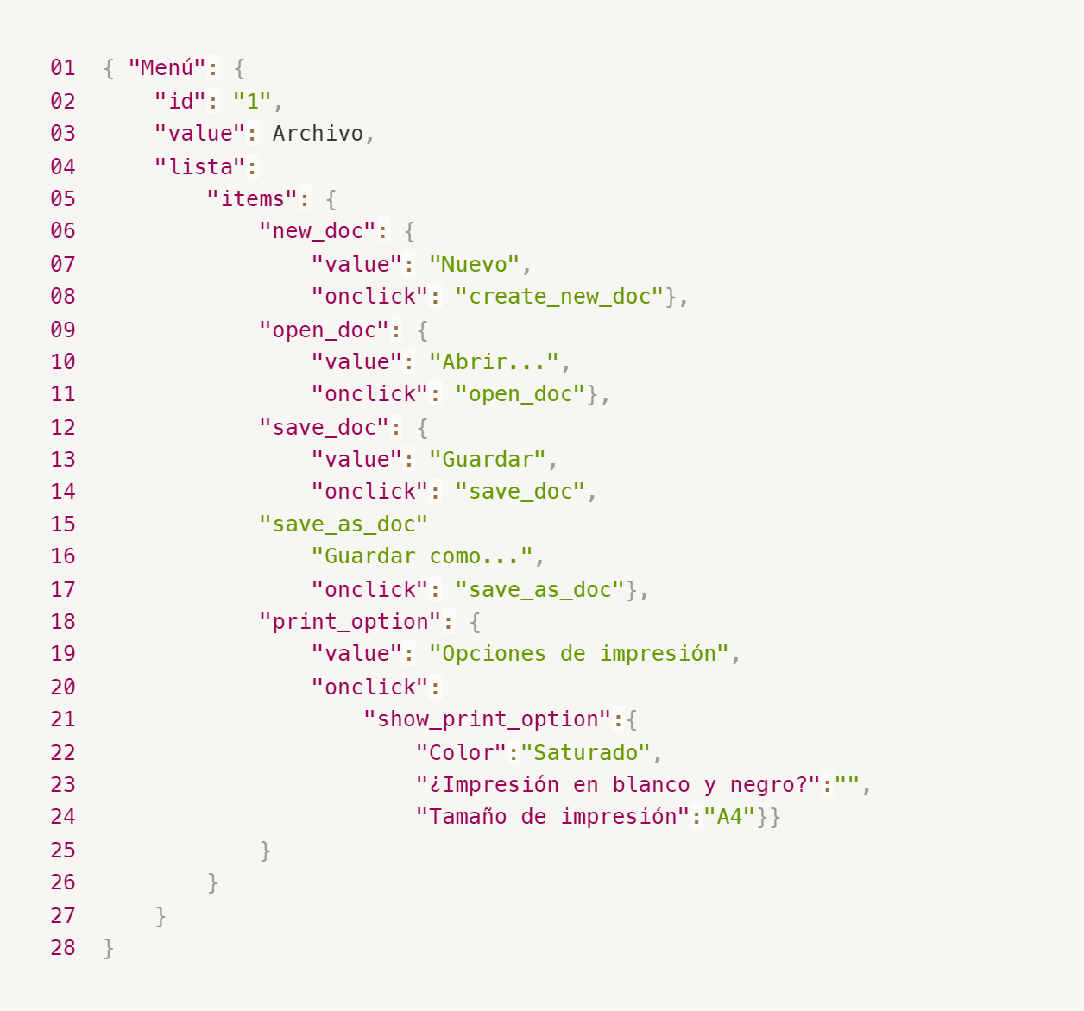
Enlace a la ilustración:
https://practicum-content.s3.us-west-1.amazonaws.com/new-markets/qa-final-project/ESP/7.1.1_esp.png
Enlace a la ilustración corregida:
Corrección JSON proyecto final.png
18. ¿Qué es una base de datos relacional? ¿En qué se diferencia de una no relacional?
Base de datos relacional: Es una base de datos donde la información se guarda en tablas (filas y columnas) y las tablas se relacionan entre sí mediante claves. Base de datos no relacional: No usa tablas tradicionales, puede guardar datos como documentos, listas o pares clave-valor. La diferencia principal es que en la base de datos relacional se compone de datos estructurados en tablas con relaciones entre sí, mientras que la No relacional se compone de datos m´pas flexibles, sin estructura fija.
19. Escribe qué tipos de JOIN existen. ¿Cuál es la característica de cada uno?
Tipos de JOIN: INNER JOIN: Devuelve solo los registros que tienen en común en ambas tablas. LEFT JOIN: Devuelve todos los registros de la tabla izquierda y los que coinciden de la derecha, si aplica. RIGHT JOIN: Devuelve todos los registros de la tabla derecha y los que coinciden de la izquierda. FULL JOIN: Devuelve todos los registros de ambas tablas, coincidan o no.
Datos de origen para las siguientes tareas Estás probando un servicio que entrega comida en 30 minutos. Por ahora es una pequeña empresa, así que solo estás trabajando con cuatro tablas: Pedidos: todos los pedidos entregados ORDERS_ID: ID de pedidos, int USER_ID: ID de usuarios y usuarias, int EMPLOYEE_ID: ID de empleados y empleadas, int DELIVERY_TIME: tiempo de entrega en minutos, int ITEMS: lista de artículos, char Users: usuarios y usuarias USER_ID: ID de usuarios y usuarias, int FULL_NAME: nombre completo del usuario o usuaria, char PHONE: número de teléfono del usuario o usuaria, char ADDRESS: dirección del usuario o usuaria, char Employees: empleados y empleadas EMPLOYEE_ID: ID de empleado o empleada, int FIRST_NAME: nombre del empleado o empleada, char LAST_NAME: apellido del empleado o empleada, char PHONE: número de teléfono del empleado o empleada, char JOB_ID: ID de especialización, int Jobs: tipos de trabajo en el servicio JOB_ID: ID de especialización, int JOB_TYPE: tipo de especialización, char HOURS: número de horas de trabajo por semana, int SALARY: el salario de un empleado o empleada con la especialización dada en ---, int

Enlace a la ilustración:
https://practicum-content.s3.us-west-1.amazonaws.com/new-markets/qa-final-project/US/7.1.1.2.png?etag=ada7cdcd281a6997ea8d44e2b4a69204

20. El servicio de soporte ha recibido muchas quejas de que los pedidos que llevan arroz tardan una hora en ser entregados, aunque el servicio promete entregar en 30 minutos. Comprueba si los repartidores o repartidoras realmente se están retrasando. Selecciona todos los pedidos que tengan al menos un artículo, "arroz", y un tiempo de entrega superior a 30 minutos. La tabla resultante debe tener las ID de pedido y de repartidor o repartidora. Adjunta la solicitud SQL en la respuesta.
SELECT ORDERS_ID, EMPLOYEE_ID FROM Orders WHERE ITEMS LIKE "%arroz%" AND DELIVERY_TIME > 30;
21. La gerencia sugirió agregar una nueva característica al producto: el monitoreo que muestra los clientes más activos a lo largo del tiempo de operación de la empresa. Asegúrate de que la lista de usuarios y usuarias se muestre correctamente. En esta etapa de desarrollo, basta con comprobar solamente las ID de los y las clientes. Elige los cinco clientes o clientas más activos por número de pedidos. Muestra en la tabla resultante la ID de cada usuario o usuaria y el número de pedidos. Ordena los datos en orden descendente por el número de pedidos y selecciona los cinco clientes o clientas más activos. Adjunta la solicitud SQL en la respuesta.
SELECT USER_ID, COUNT(*) AS total_pedidos FROM Orders GROUP BY USER_ID ORDER BY total_pedidos DESC LIMIT 5;
22. Llegó un informe de errores del departamento de contabilidad: los salarios de los empleados y empleadas se calcularon de forma incorrecta. Resultó que casi todos los errores en los cálculos se encontraban en las hojas de cálculo de la gerencia. Muestra una lista de las ID de todos los empleados y empleadas que tienen "gerencia" como especialización, con un salario de más de $70,000. Adjunta la solicitud SQL en la respuesta.
SELECT Employees.EMPLOYEE_ID FROM Employees JOIN Jobs ON Employees.JOB_ID = Jobs.JOB_ID WHERE Jobs.JOB_TYPE = "gerencia" AND Jobs.SALARY > 70000;
23. Examina las siguientes tres situaciones y responde la pregunta: ¿vale la pena escribir pruebas automatizadas en este caso? Explica tu respuesta. 1) El proyecto existe desde hace mucho tiempo y se han escrito muchas pruebas manuales para el mismo. 2) El proyecto es temporal: solo durará algunos meses. 3) El proyecto es inestable: las características se cambian con frecuencia.
No siempre vale la pena automatizar, depende del proyecto: 1) Proyecto viejo con muchas pruebas manuales: Sí puede valer la pena, sobre todo si esas pruebas se repiten mucho. La automatización ayuda a ahorrar tiempo en regresión. 2) Proyecto temporal: Generalmente no vale tanto la pena, porque crear y mantener pruebas automatizadas toma tiempo, y el proyecto durará poco. 3) Proyecto inestable: No mucho al inicio, porque si las funciones cambian seguido, las pruebas se rompen y hay que actualizarlas constantemente. En ese caso conviene más esperar a que el proyecto esté más estable.

